様式3設置場所 (記載例)
（申請機関名：○○）
適合対象体力測定機器の設置場所（指定基準２-（２）関係）
【要件】体力測定実施時の適合対象体力測定機器の設置場所の確認
※体力測定実施場所内において複数の部屋に分かれる場合は、部屋ごとに記載すること。
※関連する機器等についても記載すること。

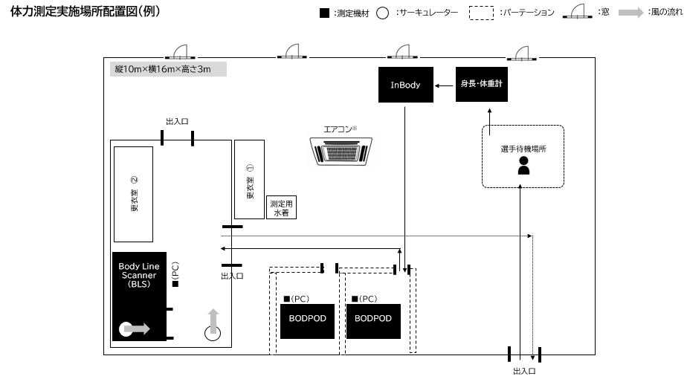 （記載例） （このスペースに図面を添付すること） ※図面上に適合対象体力測定機器等の名称を記載すること。
部屋名：トレーニングセンター●●●号室
測定項目：●●（「形態」・「身体組成」・「筋力」・「有酸素性能力」より該当する測定項目を記載）

※必要に応じて欄を追加してください。

